PD
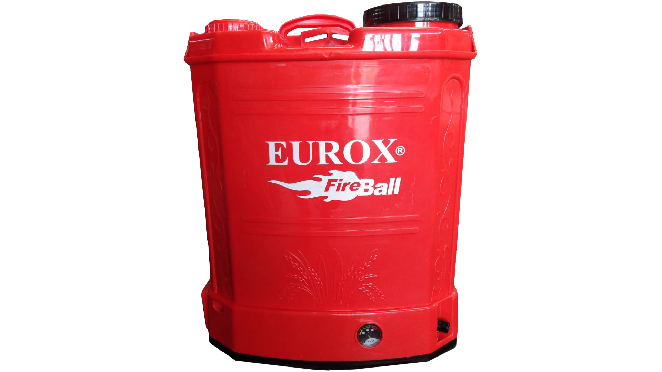
เลขที่ SKU : 06-010-021 วันที่ : 22/12/2023
1. ข้อมูลสินค้า |  |  |  | รูปสินค้า
ประเภท (กลุ่มหลัก) | เกษตร | ประเภท (กลุ่มรอง) | เครื่องพ่นยา
ชื่อภาษาไทย | เครื่องพ่นยาแบตเตอรี่ EUROX (20 ลิตร) II | ชื่อภาษาอังกฤษ | SPREAYER BATTERY EUROX (20 L.) II
รหัสสินค้า | 06-010-021 | Barcode | 8859007704495
สถานะสินค้า | M | รหัสทีมขาย
รุ่น (Model) |  | ยี่ห้อ | EUROX
สีตัวสินค้า | แดง | สีของบรรจุภัณฑ์ | แดง
ทำจากวัสดุ | เหล็ก - พลาสติก | ประเทศผู้ผลิต | PRC
ผู้ผลิต | ซาวาน่า อินเตอร์เนชั่นแนล กรุ๊ป (ประเทศไทย) จำกัด

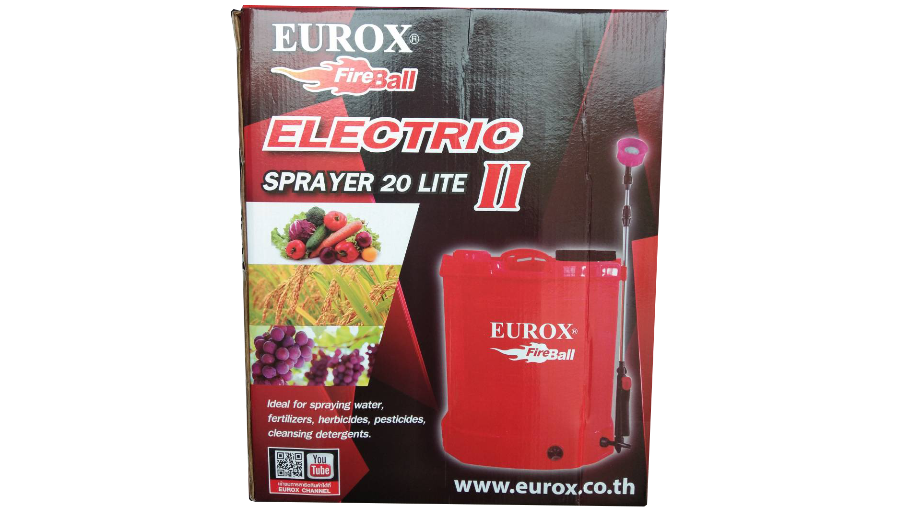
2. คุณสมบัติ |  |  |  | รูปบรรจุภัณฑ์
แรงดันในการใช้ | 0.2-0.40 MPA | วัสดุถังทำจาก | พลาสติก PE
ความจุน้ำยา | 20 ลิตร | มอเตอร์ | 3.1 LPM
แบตเตอรี่ | 12V,8AH | ปั้มน้ำยา | แบบไดอะแฟรม

3. รายละเอียดบรรจุภัณฑ์
ขนาดสินค้า (ซม.) | 38x19x48 (ไม่รวมบรรจุภัณฑ์) | น้ำหนักสินค้า (กก.) | 4.8 (ไม่รวมบรรจุภัณฑ์)
ขนาดกล่อง 1 (ซม.) | 38x20.5x48 | ขนาดบรรจุ (กล่อง) | 1 ตัว
ขนาดกล่อง 2 (ซม.)
 |  | น้ำหนักรวมสินค้า (กก.) | 5
บาร์โค้ดกล่อง | 8859007704495 | ขนาดลัง (ซม.) | xx | อุปกรณ์ภายในกล่อง
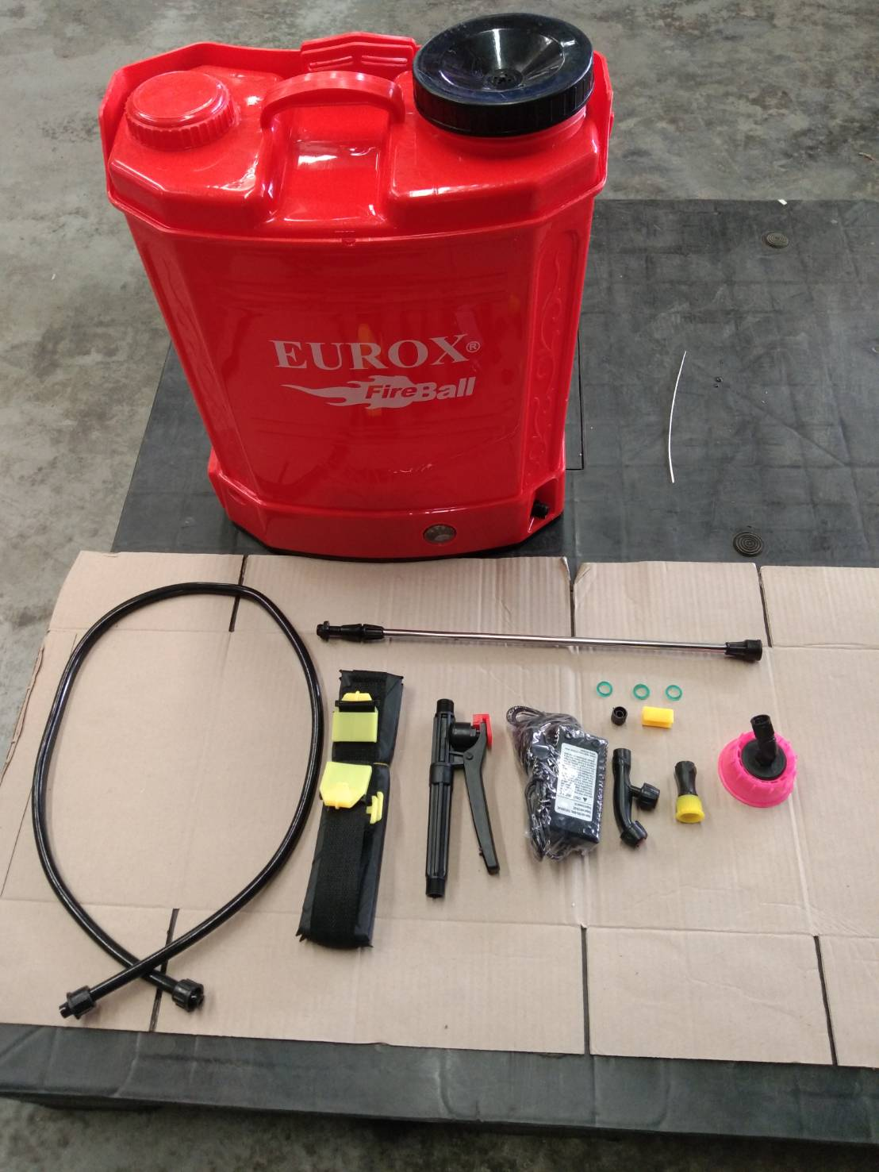
ขนาดบรรจุ (ลัง) |  | น้ำหนักลังรวมสินค้า (กก.)

4. อุปกรณ์ภายในกล่อง
- ก้านส่งน้ำยาสแตนเลส - สายส่งน้ำยา - มือจับพ่นสเปรย์ - เครื่องชาร์จแบตเตอรี่ - หัวฉีดพ่น 3 แบบ เช่น 2 หัวพ่น, 1 หัวพ่น, หัวพ่นแบบปรับได้ - แผ่นรองหลังเพื่อป้องกันน้ำยาโดนแผ่นหลังผู้ใช้งาน - ใบรับประกัน 6 เดือน - คู่มือการใช้งาน - อะไหล่ลูกยางสำรอง

5. วิธีการใช้งาน
ใช้สำหรับฉีดน้ำ, ปุ๋ย, สารเคมีกำจัดวัชพืช, สารกัดจัดวัชพืช

6. จุดเด่น จุดขาย ของสินค้า
- ผลิตจากวัสดุเกรด A ทุกชิ้นส่วน - น้ำหนักเบา เคลื่อนย้ายง่าย - แผ่นรองหลังเพื่อป้องกันน้ำยาโดนแผ่นหลังผู้ใช้งาน - พ่นได้แรง พ่นละเอียด แบตเตอรี่อึด ปรับสปีดได้ - มีก้านฉีดสแตนเลส ยืดหดได้ - มีหัวพ่นยาให้ถึง 3 แบบ เลือกใช้ตามความเหมาะสม - ฝากรองน้ำยาแบบพิเศษ ป้องกันสิ่งแปลกปลอมเข้าภายในถังเครื่องพ่นยา - มี Pressure Switch เป็นระบบเปิด-ปิด ปั๊มน้ำอัตโนมัติเมื่อปล่อยมือจากปืนฉีด - รูปทรงถังพ่นยาออกแบบเพื่อความสะดวกในการใช้งาน |  |  |  | รูปลังสินค้า

7. การรับประกัน
ระยะเวลารับประกัน (เดือน) | 6 ระบุ
ประเภทการรับประกัน | เครื่องมือเกษตร
เงื่อนไขการรับประกัน | 1. บริษัทฯ จะบริการซ่อมและเปลี่ยนอะไหล่ โดยไม่คิดมูลค่าแก่สินค้าที่จัดจำหน่ายโดยบริษัทฯ ในกรณีที่ความเสียหายเกิดจากความผิดพลาดของโรงงานผู้ผลิต ภายในระยะเวลา 6 เดือน นับจากวันที่ซื้อ (ทั้งนี้ดูจากใบเสร็จรับเงินของทางร้านค้าที่สั่งซื้อและใบรับประกัน) 2. การรับประกันนี้ไม่รวมการชำรุดของวัสดุสิ้นเปลือง อุปกรณ์เสริม และของแถมในชุด 3. การรับประกันจะสิ้นสุดจากการใช้ผิดประเภท เช่น ถอด ซ่อม ดัดแปลง แก้ไขเปลียนสภาพไปจากเดิมโดยบุคคลภายนอก หรือการดูแลรักษาไม่ถูกต้องตามที่ระบุไว้ในคู่มือ 4. การรับประกันนี้ไม่รวมถึงค่าขนส่ง หากต้องการให้ บริษัทฯ บริการถึงที่จะมีค่าใช้จ่าย 5. ใบรับประกันนี้ใช้ได้เฉพาะเครื่องที่มีเบอร์เครื่องตรงกันเท่านั้น ไม่สามารถโอนให้ผู้อื่นได้ หากใบรับประกันหาย บริษัทฯ ขอสงวนสิทธิ์การไม่ออกใบรับประกันใหม่ในทุกกรณี

8. ข้อมูล สคบ.
ชื่อสินค้า | เครื่องพ่นยาแบตเตอรี่ EUROX (20 ลิตร) II
ผลิตจากประเทศ | PRC
จัดจำหน่ายโดย | บริษัท คิงบางกอก อินเตอร์เทรด จำกัด |  |  | รูป Barcode
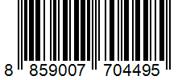
 | 541,543,545 ซอย 39/1 แขวงท่าแร้ง เขตบางเขน กรุงเทพมหานคร 10220
 | เลขประจำตัวผู้เสียภาษี: 0105545012035 สำนักงานใหญ่ | โทรศัพท์: 02-509-3850 | โทรสาร: 02-509-3856
บรรจุ | 1 ตัว/กล่อง
วิธีการใช้ | ใช้สำหรับฉีดน้ำ, ปุ๋ย, สารเคมีกำจัดวัชพืช, สารกัดจัดวัชพืช
คำเตือน | ขณะใช้งานหรือเลิกใช้งาน ควรเก็บอุปกรณ์ให้พ้นมือเด็กเพื่อความปลอดภัย
ราคา | ระบุ ณ จุดขาย
วันที่ผลิต

9. ข้อควรระวัง
คำเตือน | ขณะใช้งานหรือเลิกใช้งาน ควรเก็บอุปกรณ์ให้พ้นมือเด็กเพื่อความปลอดภัย
ข้อแนะนำในการใช้งาน | ห้ามใช้งานผิดประเภท

